加入者入力シート
江東区「令和8年度 国民健康保険料」試算 入力シート

 | ●実際の保険料と金額が異なる場合があります（軽減は考慮しておりません）。
 | ※ ご使用の端末によっては、本シートをご利用いただけない場合があります。
 | ◆ 国保加入者の年齢、前年中の所得の合計額を入力してください。

 | [※1] 加入者は住民票上の世帯単位で入力してください。

 | [※2] 非自発的失業者の軽減に該当する方の場合は、別途、お問い合わせください。

 |  |  | ※ 数字を半角で入力してください |  | [※3] 所得の合計額とは

 |  | 年齢 (必須) | 前年(令和7年)中の 所得の合計額 [※3] |  | 以下の合算額を言います。（雑損失の繰越控除前） ● 事業、不動産、利子、給与、配当(総合課税分)、 短期譲渡、雑所得（年金にかかる所得も含む） ● 総合課税の長期譲渡と一時所得の合計の2分の1の額 ● 山林所得 ● 申告分離課税の所得（確定申告をした分の株式、 土地・家の譲渡所得など） 特別控除・繰越控除(雑損失以外)・損益通算後の額
 | 1人目
 | 2人目
 | 3人目
 | 4人目
 | 5人目
 | 6人目
 | 7人目 |  |  | ※所得についての詳細は税務署等にお問い合わせください。
 |  |  |  |  | ○ 源泉徴収票の所得記載箇所（給与所得控除後の金額）
別紙Ⅰ
 |  |  |  |  |  | ← クリック
計算する
 |  |  |  |  | ○ 確定申告書（第一表・第三表）の所得記載箇所
別紙Ⅱ
 |  |  |  |  |  | ← クリック

 |  |  |  |  |  |  | 計算の詳細については、医療保険課資格賦課係（03-3647-8520）までお問い合わせください。

結果シート
江東区「令和8年度 国民健康保険料」試算 結果シート

入力表へ戻る
 | ！計算された保険料は概算です。

 | 実際の金額は「国民健康保険料納入通知書」の額となります。

計算の内訳
【世帯単位】保険料概算 年 額 |  |  |  | 0 |  | 円
 |  |  |  | ※ この保険料は概算額のため、実際の金額と異なる場合があります。 ※ 均等割額の軽減判定は行っておりません。

 |  | 基礎賦課分 （医療分） | 後期高齢者支援金分 |  | 子育て支援金分 |  | 介護納付金分
均等割額 |  | 0円 | 0円 |  | 0円 |  | 0円
所得割額 |  | 0円 | 0円 |  | 0円 |  | 0円
（合計金額） |  | 0円 | 0円 |  | 0円 |  | 0円
 |  | （賦課限度額： 67万円） | （賦課限度額： 26万円） |  | （賦課限度額： 3万円） |  | （賦課限度額： 17万円）
 |  | ※ 合計金額が限度額を超える場合は、それぞれの限度額が保険料になります。

計算の内訳
計算の内訳
入力表へ戻る
 |  | ○ 加入者数 …… |  | 合計 | 0 | 人 | （内 19歳～ |  | 0 | 人、 | 40～65歳 | 0 | 人、 | 未就学児 |  | 0 | 人）

結果へ戻る
 |  | ○ 加入者全員の『年間所得額[※4]』 …… |  |  |  |  |  |  |  | 合計 | 0 |  |  |  | 円

 |  |  |  |  |  |  |  |  |  | （内 40～65歳の加入者分の合計) | 0 |  |  |  | 円
 |  |  | [※4] 年間所得額とは、所得の合計額から基礎控除43万円（合計所得金額が2,400万円以下の場合）を引いた額のこと

 |  |  |  |  |  |  |  | 所得割額 （所得に対してかかる保険料） |  |  |  |  |  |  | 均等割額 （国保加入者全員にかかる保険料）
 |  |  |  |  |  |  |  | 算出方法：年間所得額×保険料率 |  |  |  |  |  |  | 算出方法：均等割額×加入者数
 | 基礎賦課分（医療分）
 |  |  |  |  | 円 | ＝ |  | 円 |  | × | 7.51% |  | ＋ |  | 47,600円 |  |  | × | 0 | 人
 | 限度額 |  | 670,000 | 円 |  |  |  |  | [ | 0 |  | 円 ] |  |  |  |  | [ | 0 |  | 円 ]

 | 後期高齢者支援金分
 |  |  |  |  | 円 | ＝ |  | 円 |  | × | 2.80% |  | ＋ |  | 17,600円 |  |  | × | 0 | 人
 | 限度額 |  | 260,000 | 円 |  |  |  |  | [ | 0 |  | 円 ] |  |  |  |  | [ | 0 |  | 円 ]

 | 子育て支援金分
 |  |  |  |  | 円 | ＝ |  | 円 |  | × | 0.27% |  | ＋ |  | 1,873円 |  |  | × | 0 | 人
 | 限度額 |  | 30,000 | 円 |  |  |  |  | [ | 0 |  | 円 ] |  |  |  |  | [ | 0 |  | 円 ]
 |  |  |  |  |  |  |  |  |  |  |  |  |  |  | ※高校生相当年齢以下の加入者を除く
 | 介護納付金分 |  |  |  |  |  |  |  |  |  |  |  |  |  | ※18歳以上被保険者均等割73円を含む。
 |  |  |  |  | 円 | ＝ |  | 円 |  | × | 2.43% |  | ＋ |  | 17,800円 |  |  | × | 0 | 人
 | 限度額 |  | 170,000 | 円 |  |  |  |  | [ | 0 |  | 円 ] |  |  |  |  | [ | 0 |  | 円 ]

【給報】所得の合計額
※ 所得の合計額の確認箇所について【源泉徴収票の例】
入力表へ戻る
 | ◆ 収入が給与のみで給与支払者が1社のみの場合に限る (年収の総額が１枚の源泉徴収票に載っている状態)

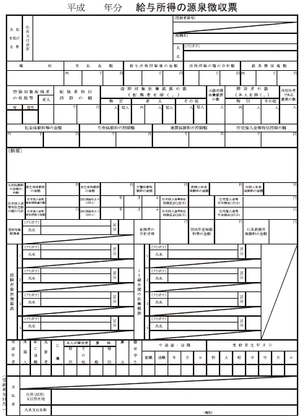
3 000 000
2 020 000
*** ***
*** ***
江東 太郎
コウトウ タロウ
令和 ＊＊ 年分 給与所得の源泉徴収票
給与所得控除後の金額

この金額が所得の合計額となります。

※ 所得の計算方法について
 | 収入金額から所得金額を計算する場合は、国税庁のホームページ内の「確定申告書等作成コーナー」を参照して下さい。
 | ⇒ 確定申告書等作成コーナー | https://www.keisan.nta.go.jp/kyoutu/ky/sm/top#bsctrl

【確申】所得の合計額
入力表へ戻る
※ 所得の合計額の確認箇所について【確定申告書の例】

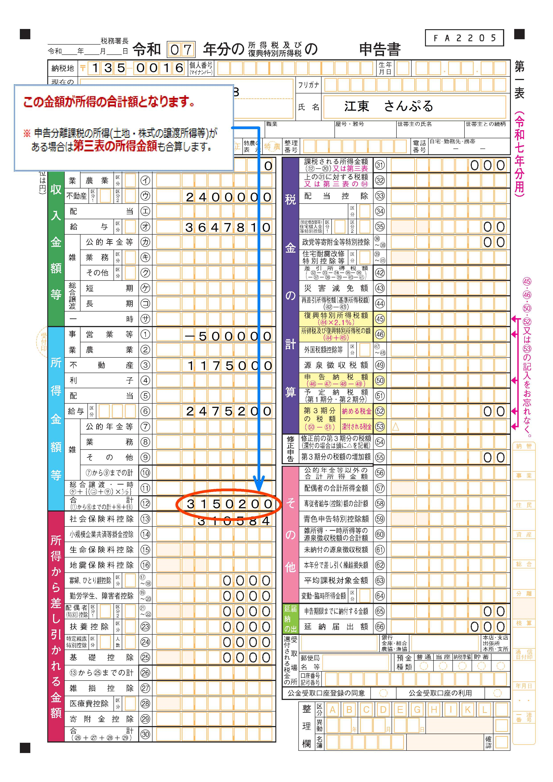
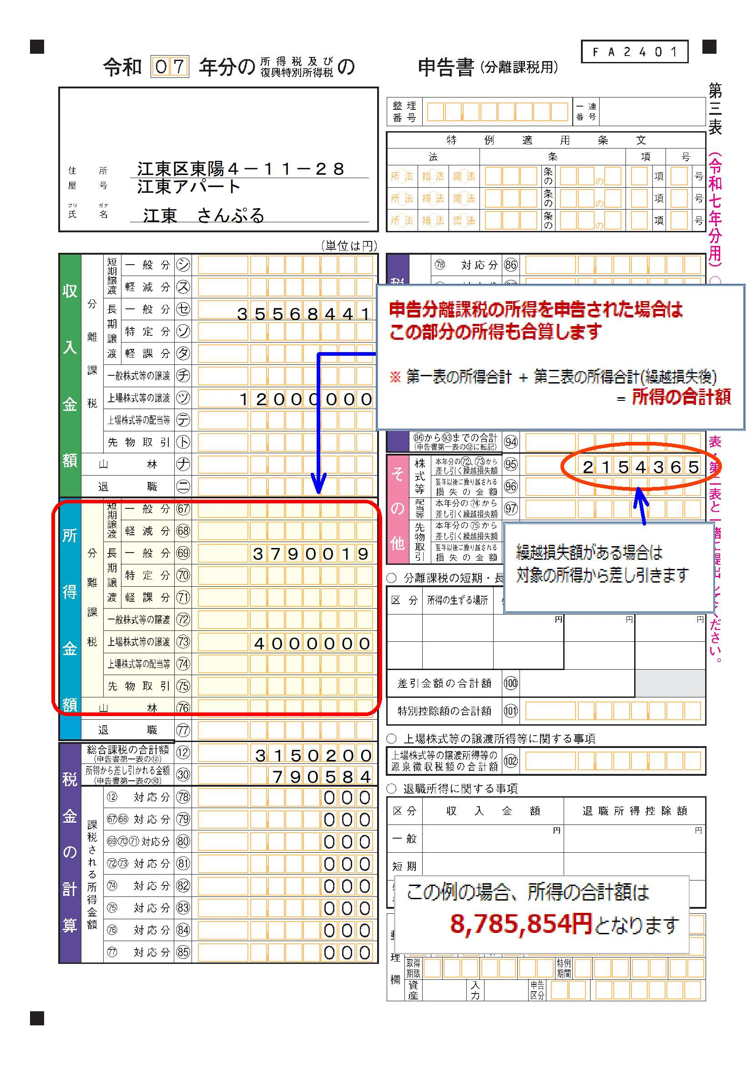

※ 所得の計算方法について
 | 収入金額から所得金額を計算する場合は、国税庁のホームページ内の「確定申告書等作成コーナー」を参照して下さい。
 | ⇒ 確定申告書等作成コーナー | https://www.keisan.nta.go.jp/kyoutu/ky/sm/top#bsctrl

